Informe de panorama
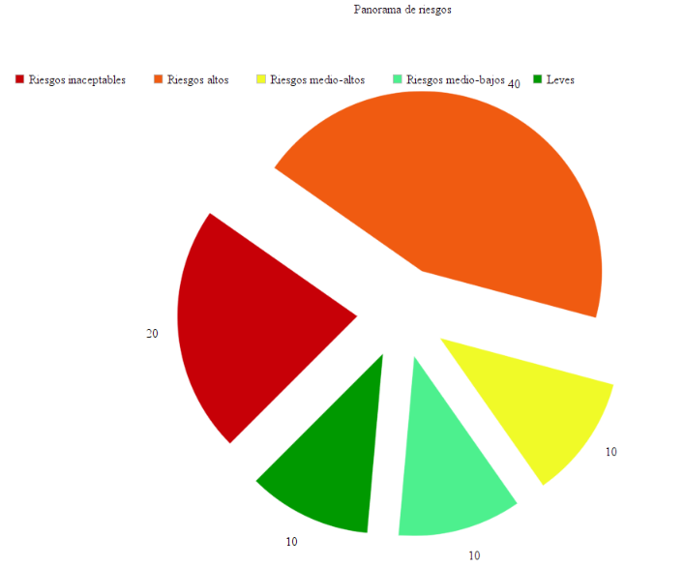
 | ALCALDÍA DE SANTIAGO DE CALI
Unidad Administrativa Especial de Gestión de Bienes y Servicios

Reporte de Panorama de riesgos entre el 20-09-30 y el 20-10-30

Resumen
inaceptables |  | Altos | Medios | Leves
20 |  | 3 | 4 | 13

General
Calificación | Id predio | Barrio | Comuna | Fecha | vistas realizadas | visitas realizadas | 3
inaceptable | AW2345423 | 2019-05-11 | 4 | 1930-09-21
alto | 4565666662 | 2019-05-11 | 4 | 1930-09-21
alto | AW2345423 | 2019-05-11 | 4 | 1930-09-21
leves | AW2345423 | 2019-05-11 | 4 | 1930-09-21
medio-bajo | AW2345423 | 2019-05-11 | 4 | 1930-09-21

